Hoja1
 | Herramienta | Pieza
Masa (g) | 1817.917 | 373.595
CMz (mm) | 56.929 | 111.66566953
CMxy (mm) | 0 | 74.781106781

 | Conf. 1
 | Masa (g) | CMz (mm) | CMxy (mm)
 | 1817.917 | 56.929 | 0

 | Conf. 2 |  |  |  |  | Conf. 3
Masa (g) | 2191.512 |  |  |  | Masa (g) | 2565.107
CMz (mm) | 66.260158603 |  |  |  | CMz (mm) | 72.873244083
CMxy (mm) | 12.74820653 |  |  |  | CMxy (mm) | 0

Candidatos |  | Robot seleccionado |  | IRB 1200
IRB 120 |  |  |  |  | La capacidad de carga de 3 kg cubre la necesidad
IRB 1100 |  | Alcance | 0.9 | m
IRB 1200
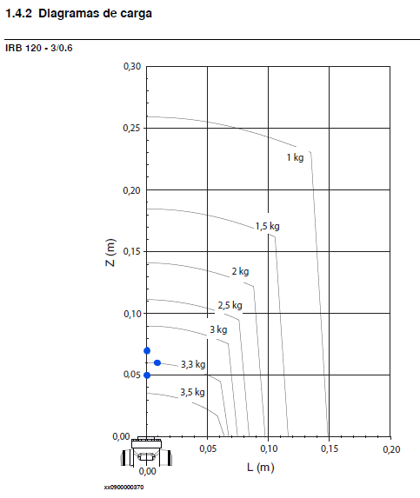
IRB 1300
IRB 140

